Declaratie onkosten
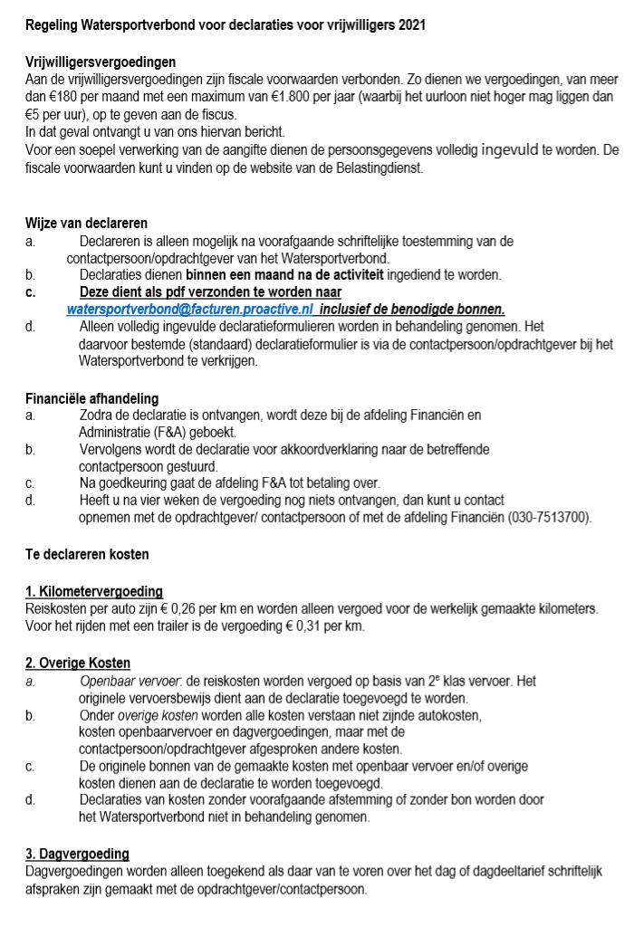
 |  |  | Declaratieformulier vrijwilligers 2021
 |  |  | Als pdf mailen naar: watersportverbond@facturen.proactive.nl

Naam |  |  |  | Datum declaratie
Straat + Huisnummer |  |  |  | IBAN
Postcode + Woonpl.
Afdeling

Declaratie kilometers zonder trailer |  |  |  |  |  |  |  | € 0.26
Datum | Afdeling | Activiteit |  |  | Van | Naar | Km | Bedrag
 |  |  |  |  |  |  |  | € -
 |  |  |  |  |  |  |  | € -
 |  |  |  |  |  |  |  | € -
 |  |  |  |  |  |  |  | € -
 |  |  |  |  |  |  |  | € -
 |  |  |  |  |  |  |  | € -
 |  |  |  |  |  |  |  | € -
 |  |  |  |  |  |  |  | € -
 |  |  |  |  |  |  |  | € -
 |  |  |  |  |  |  |  | € -

Totaal kilometers zonder trailer |  |  |  |  |  |  | € -

Declaratie kilometers met trailer |  |  |  |  |  |  |  | € 0.31
Datum | Afdeling | Activiteit |  |  | Van | Naar | Km | Bedrag
 |  |  |  |  |  |  |  | € -
 |  |  |  |  |  |  |  | € -
 |  |  |  |  |  |  |  | € -
 |  |  |  |  |  |  |  | € -
 |  |  |  |  |  |  |  | € -
 |  |  |  |  |  |  |  | € -
 |  |  |  |  |  |  |  | € -

Totaal kilometers met trailer |  |  |  |  |  |  | € -

Overige kosten
Datum | Afdeling | Omschrijving |  |  |  |  | Bedrag

Totaal overige kosten |  |  |  |  |  |  | € -

Dagvergoeding
Datum | Afdeling | Omschrijving |  |  |  |  | Bedrag

Totaal dagvergoeding |  |  |  |  |  |  | € -

 |  |  |  | Totaal bedrag kilometers |  |  | € -
 |  |  |  | Totaal bedrag overige kosten |  |  | € -
 |  |  |  | Totaal bedrag dagvergoeding |  |  | € -

Totaal gedeclareerde kosten |  |  |  |  |  |  | € -

